Лист1
Идентификатор | Краткое описание | Подробное описание | 0 | Важность | Комментарий
1 | Гамбургер-меню на странице регистрации | При открытии страницы регистрации, гамбургер-меню не раскрывактся при ширине экрана меньше 770 пикселей | 1. Нажать на кнопу"Войти" 2. Открыть консоль разработчика 3. Выбрать функцию адаптивности 4. Изменить ширину экрана меньше 770 пикселей | Блокирующая (Blocker) | Ожидаемый результат Исходный результат | Блокирующая (Blocker) Критическая(Critical) Незначительная (Minor) Значительная (Major) Тривиальная (Trivial)
2 | Регистрация через Mail.ru | При выборе регистрации через Mail.ru невозможно выбрать почту(автоматический вход mail) | 1. Нажать на кнопу"Войти" 2. Выбрать регистрацию через Mail | Блокирующая (Blocker)
3 | Сортировка "Email" по возростанию | При сортировке "Email" по возростанию пропадают данные из таблицы | 1. Открыть главную страницу 2. Выбрать сортировку "Email" 3. Нажать стрелочку вверх | Значительная (Major) | 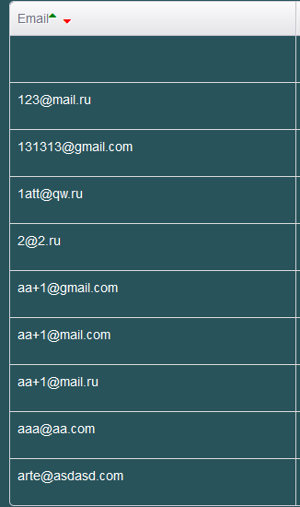
4 | Сортировка ФИО по возростанию | При сортировке ФИО по возростанию пропадают данные из таблицы | 1. Открыть главную страницу 2. Выбрать сортировку ФИО 3. Нажать стрелочку вверх | Значительная (Major) | 
5 | Номер телефона при создании компании | Во время создания компании в поле номер телефона можно ввести любое колличество цифр | 1. Открыть страницу "Компании " 2. Нажать на конопку "Добавить компанию" 3. В поле телефон ввести любое колличество цифр 4. Нажать на кнопку "Добавить компанию" | Значительная (Major)
6 | Гамбургер-меню на главной странице | При открытии страницы регистрации, гамбургер-меню не раскрывактся при ширине экрана меньше 770 пикселей | 1. Нажать на кнопу"Войти" 2. Открыть консоль разработчика 3. Выбрать функцию адаптивности 4. Изменить ширину экрана меньше 770 пикселей | Блокирующая (Blocker) | Ожидаемый результат Исходный результат
7 | Таблица с главного экрана | При ширине экрана от 50 до 882 часть таблицы которая уходит за границы экрана пропадает,вместо того, чтобы быть адаптивной | 1. Открыть главную страницу 2. Открыть консоль разработчика 3. Выбрать функцию адаптивности 4. Изменить ширину экрана от 50 до 882 | Незначительная (Minor) | 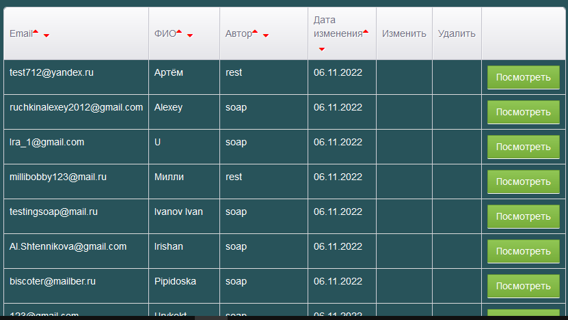 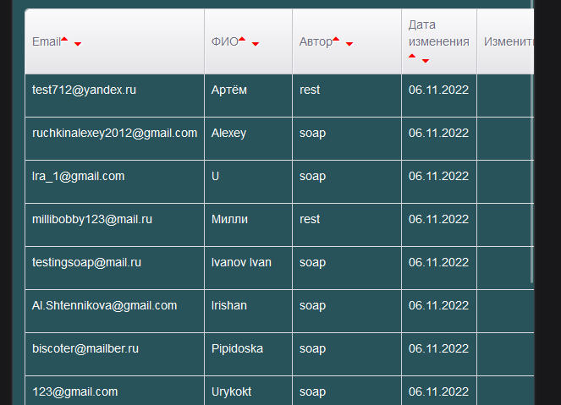 Ожидаемый результат Исходный результат
8 | Вход | Если при входе в аккаут ввести неверные данные то сообщения об неверных данных не появляется | 1. Нажать на кнопу"Войти" 2.В форме входа ввести емаил который не зарагистрирован и пароль | Тривиальная (Trivial)
9 | Верстка | На главном экране при нажатии на иконку своего профиля раскрывается вылезающее за экран меню(все из-за короткого имени пользователя) | 1. Нажать на изображение своего профиля | Тривиальная (Trivial)
10 | Фотография в профиле | При выборе фото можно можно выбрать документ Word | 1. Нажать на изображение своего профиля 2.Войти в личный кабинет 3. Нажать на "Обзор" 4. Выбрать Word документ | Тривиальная (Trivial)
11 | Дата рождения | Можно поставить дату рождения на будущее число | 1. Нажать на изображение своего профиля 2.Войти в личный кабинет 3. Изменить дату рождения на будущую | Незначительная (Minor)
12 | Дата начала работы | Не возможно сохранить дату начала работы | 1. Нажать на изображение своего профиля 2.Войти в личный кабинет 3. Изменить дату начала работы | Незначительная (Minor)
13 | Привязка к социальным сетям | Нет возможности привязаться к социальным сетям, хотя сайт предлагает об этом | 1. Нажать на изображение своего профиля 2.Войти в личный кабинет | Незначительная (Minor)
14 | Хобби в личном кабинете | В режиме адаптивности можно расширить текстовое поле за экран | 1. Нажать на изображение своего профиля 2.Войти в личный кабинет 3. Открыть консоль разработчика 4. Выбрать функцию адаптивности 5.Расширить текстовое поле за экран | Тривиальная (Trivial) | 
15 | Хобби в личном кабинете | Невозможно ввести текст в текстовое поле | 1. Нажать на изображение своего профиля 2.Войти в личный кабинет 3. Ввести текст в тектовое поле | Значительная (Major)
16 | Пароль при регистрации | Пароль не имеет никаких требований(можно ввести только один символ) | 1. Нажать на кнопу"Войти" 2. В поле "Пароль" ввести пароль состоящий из одного символа | Критическая(Critical)
17 | Имя пользователя | Имя пользователя не имеет ограничений( можно писать бессконечно) | 1. Нажать на изображение своего профиля 2.Войти в личный кабинет 3. Изменить имя | Критическая(Critical)
18 | Сортировка столбца "Дата изменения" по возростанию | При сортировке "Дата изменения" по возростанию пропадают данные из таблицы | 1. Открыть главную страницу 2. Выбрать сортировку "Дата изменения" 3. Нажать стрелочку вверх | Значительная (Major)
19 | Фотография других пользователей | Не отображается фотография других пользователей | 1. Открыть главную страницу 2.Нажать на кнопку "Посмотреть" в таблице | Незначительная (Minor) | 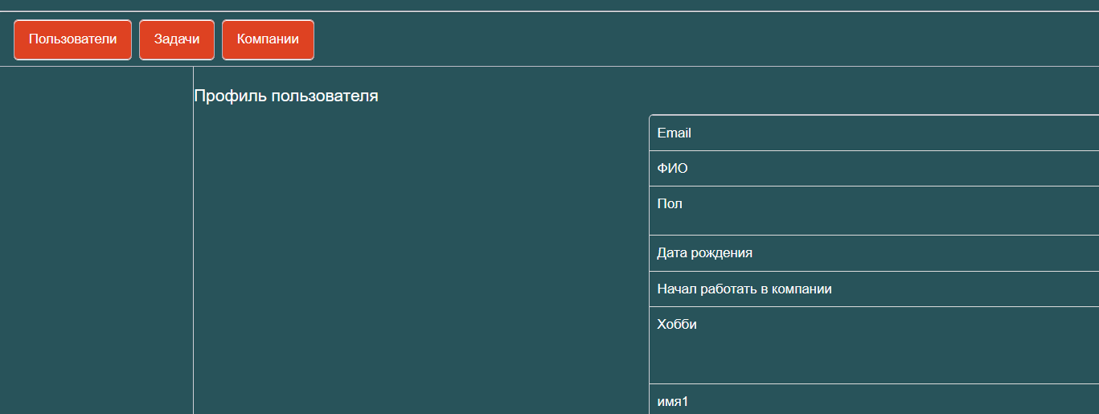
20 | Внесение личных данных | Нельзя вносить личные данные в свой профиль | 1. Нажать на изображение своего профиля 2.Войти в личный кабинет 3. Нажать на кнопу ( под фотографией пользователя) с названием своего mail | Незначительная (Minor) | 

